CUBIERTAS
IMPERMEABILIZACIÓN CON EUCOFLEX HB - POLIUREA HIBRIDA DE APLICACIÓN EN CALIENTE
EUCOFLEX HB CUBIERTAS: Sistema de impermeabilización de cubiertas, terrazas y balcones. Basada en una resina de poliurea híbrida aplicada con una máquina de proyección en caliente y con un acabado alifático protector. Resistente al paso peatonal ligero/intenso. Posibilidad de acabado antideslizante.
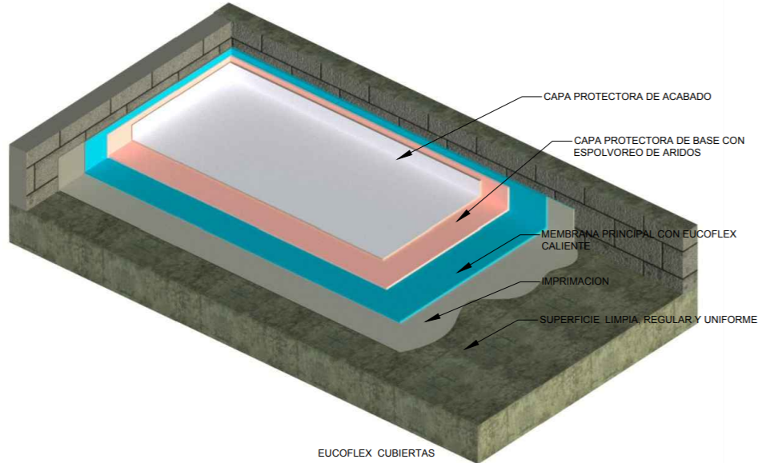
 | NOTA 1: Ingrese el área a impermeabilizar en la casilla de color
 | NOTA 2: Seleccione de la lista despegable el primer a utilizar. Para concreto verde use Eucoflex Primer GC
 | NOTA 3: Seleccione de la lista despegable el tiempo que necesite dar al servicio, y posteriormente el recubrimiento de acuerdo al acabado: incoloro o de color.
 | ITEM | DESCRIPCIÓN | CONFORMACIÓN DEL KIT |  |  |  | RENDIMIENTO |  | ÁREA (m2) | UNIDADES REQUERIDAS (Incluye 5% de desperdicios)
 |  | Imprimante
 | 7182 | EUCOFLEX PRIMER GC | 1 | Kit x | 5 | Kg | 0.4 | Kg/m2 | 25000 | 2100 | Kits x 5 kg
 | 2014 | EUCOFILLER MEDIO | 1 | Bolsa x | 30 | Kg | 0.5 | Kg/m2 |  | 438 | Bolsas x 30 Kg

 |  | Membrana
 | 7457 | EUCOFLEX HB + EUCOFLEX PIGMENTO PS | 1 | Kit x | 400 | Kg | 2 | Kg/m2 |  | 132 | Kits x 400 Kg
 |  | Recuerde que una unidad de Eucoflex HB le rinde para 190 m2 aproximadamente.
 |  | Recubrimiento Alifático:Resistente a luz y radiación UV. (Opcional). El uso del Eucofiller para el recubrimiento es opcional si se quiere una superficie antideslizante

 | Puesta al servicio en 7 días | EUCOFLEX ACABADO L Blanco/Gris/Incoloro | 1 | Unidad | 25 | Kg | 0.5 | Kg/m2 |  | 525 | Cuñete* 25 kg
 | 2014 | EUCOFILLER MEDIO | 1 | Bolsa x | 30 | Kg | 1 | Kg/m2 |  | 263 | Bolsas * 30 kg

IMPORTANTE
* Los rendimientos aquí consignados son consumos teoricos y promediados, sin embargo estos pueden presentar variaciones de acuerdo a la porosidad de la superficie y/o otras condiciones de la aplicación. * Los consumos de imprimante y recubrimiento se toman realizando aplicación a dos capas.
HOJAS TECNICAS
Eucoflex Acabado L |  | http://www.toxement.com.co/media/3699/eucoflex-acabado-l.pdf
Eucoflex Acabado PA 2C |  | http://www.toxement.com.co/media/3700/eucoflex-acabado-pa-2c.pdf
ASESORIA TÉCNICA
Para mayor información sobre nuestros productos o una cotización de los mismos, puede comunicarse con su asesor de confianza, o a nuestra linea de atención al cliente (1) 8698787 o escribirnos al correo atencioncliente@toxement.com.co
VERSION MARZO 2020

PARKING
IMPERMEABILIZACIÓN CON EUCOFLEX HB - POLIUREA HIBRIDA DE APLICACIÓN EN CALIENTE
EUCOFLEX HB PARKING:Sistema de impermeabilización con una membrana elastomérica continua, de alto espesor y sin juntas, aplicada con una máquina de proyección en caliente, capaz de puentear las posibles fisuras del sustrato y además resistir perfectamente el tráfico de automóviles en una cubierta de parqueadero.
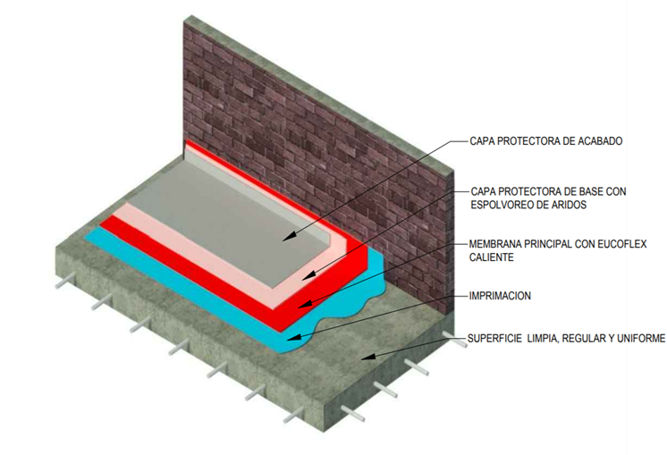
 | NOTA 1: Ingrese el área a impermeabilizar en la casilla de color
 | NOTA 2: Seleccione de la lista despegable el primer a utilizar. Para concreto verde use Eucoflex Primer GC
 | NOTA 3: Seleccione de la lista despegable el tiempo que necesite dar al servicio, y posteriormente el recubrimiento de acuerdo al acabado: incoloro o de color.
 | ITEM | DESCRIPCIÓN | CONFORMACIÓN DEL KIT |  |  |  | RENDIMIENTO |  | ÁREA (m2) | UNIDADES REQUERIDAS (Incluye 5% de desperdicios)
 |  | Imprimante
 | 7181 | EUCOFLEX PRIMER | 1 | Kit x | 3 | Kg | 0.45 | Kg/m2 | 25000 | 3938 | Kits x 3 kg
 | 2014 | EUCOFILLER MEDIO | 1 | Bolsa x | 30 | Kg | 0.5 | Kg/m2 |  | 438 | Bolsas x 30 Kg

 |  | Membrana
 | 7457 | EUCOFLEX HB + EUCOFLEX PIGMENTO PS | 1 | Kit x | 400 | Kg | 2 | Kg/m2 |  | 132 | Kits x 400 Kg
 |  | Recuerde que una unidad de Eucoflex HB le rinde para 190 m2 aproximadamente.
 |  | Recubrimiento Alifático:Resistente a luz y radiación UV. (Opcional). El uso del Eucofiller para el recubrimiento es opcional si se quiere una superficie antideslizante

 | Puesta al servicio en 24 horas | EUCOFLEX ACABADO PA 2C (todos los colores) | 1 | Unidad | 15 | Kg | 0.5 | Kg/m2 |  | 875 | Cuñete* 15 kg
 | 2014 | EUCOFILLER MEDIO | 1 | Bolsa x | 30 | Kg | 1 | Kg/m2 |  | 438 | Bolsas * 30 kg

IMPORTANTE
* Los rendimientos aquí consignados son consumos teoricos y promediados, sin embargo estos pueden presentar variaciones de acuerdo a la porosidad de la superficie y/o otras condiciones de la aplicación. * Los consumos de imprimante y recubrimiento se toman realizando aplicación a dos capas.
HOJAS TECNICAS
Eucoflex Acabado L |  | http://www.toxement.com.co/media/3699/eucoflex-acabado-l.pdf
Eucoflex Acabado PA 2C |  | http://www.toxement.com.co/media/3700/eucoflex-acabado-pa-2c.pdf
ASESORIA TÉCNICA
Para mayor información sobre nuestros productos o una cotización de los mismos, puede comunicarse con su asesor de confianza, o a nuestra linea de atención al cliente (1) 8698787 o escribirnos al correo atencioncliente@toxement.com.co
VERSION MARZO 2020

PUENTES
IMPERMEABILIZACIÓN CON EUCOFLEX HB - POLIUREA HIBRIDA DE APLICACIÓN EN CALIENTE
EUCOFLEX HB PUENTES: Sistema de impermeabilización de tableros de puente de forma rápida y efectiva, siguiendo los requerimientos de la normativa Europea. Consiste en una poliurea híbrida, aplicada con una máquina de proyección en caliente, que presenta una estabilidad al asfalto caliente de hasta 220°C. Se aplica a un espesor mínimo de 2 mm. Sistema con certificado ETE para 25 años, según la norma ETAG 033
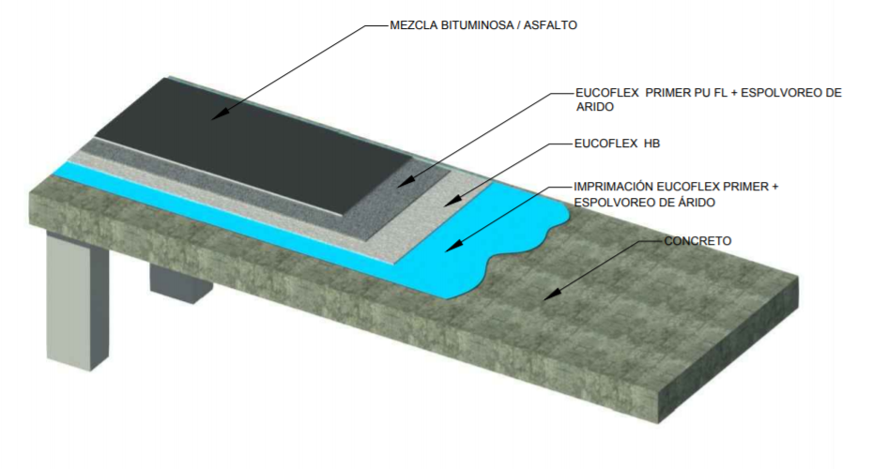
 | NOTA 1: Ingrese el área a impermeabilizar en la casilla de color
 | ITEM | DESCRIPCIÓN | CONFORMACIÓN DEL KIT |  |  |  | RENDIMIENTO |  | ÁREA (m2) | UNIDADES REQUERIDAS (Incluye 5% de desperdicios)
 |  | Imprimante
 | 7181 | EUCOFLEX PRIMER | 1 | Kit x | 3 | Kg | 0.45 | Kg/m2 | 1000 | 158 | Kits x 3 kg
 | 2014 | EUCOFILLER MEDIO | 1 | Bolsa x | 30 | Kg | 0.7 | Kg/m2 |  | 25 | Bolsas x 30 Kg

 |  | Membrana
 | 7457 | EUCOFLEX HB + EUCOFLEX PIGMENTO PS | 1 | Kit x | 400 | Kg | 2.0 | Kg/m2 |  | 6 | Kits x 400 Kg
 |  | Recuerde que una unidad de Eucoflex HB le rinde para 190 m2 aproximadamente.
 |  | CAPA PROTECTORA DE ACABADO: sirve como imprimante para el asfalto. Color negro
 |  | EUCOFLEX PRIMER PU FL | 1 | Unidad | 20 | Kg | 0.5 | Kg/m2 |  | 27 | Cuñete * 20 kg
 | 2014 | EUCOFILLER MEDIO | 1 | Bolsa x | 30 | Kg | 3 | Kg/m2 |  | 0 | Bolsas x 30 Kg

IMPORTANTE

* Los rendimientos aquí consignados son consumos teoricos y promediados, sin embargo estos pueden presentar variaciones de acuerdo a la porosidad de la superficie y/o otras condiciones de la aplicación.. * Los consumos de imprimante y acabado se toman realizando aplicación a dos capas
ASESORIA TÉCNICA
Para mayor información sobre nuestros productos o una cotización de los mismos, puede comunicarse con su asesor de confianza, o a nuestra linea de atención al cliente (1) 8698787 o escribirnos al correo atencioncliente@toxement.com.co
VERSION MARZO 2020

